关系图
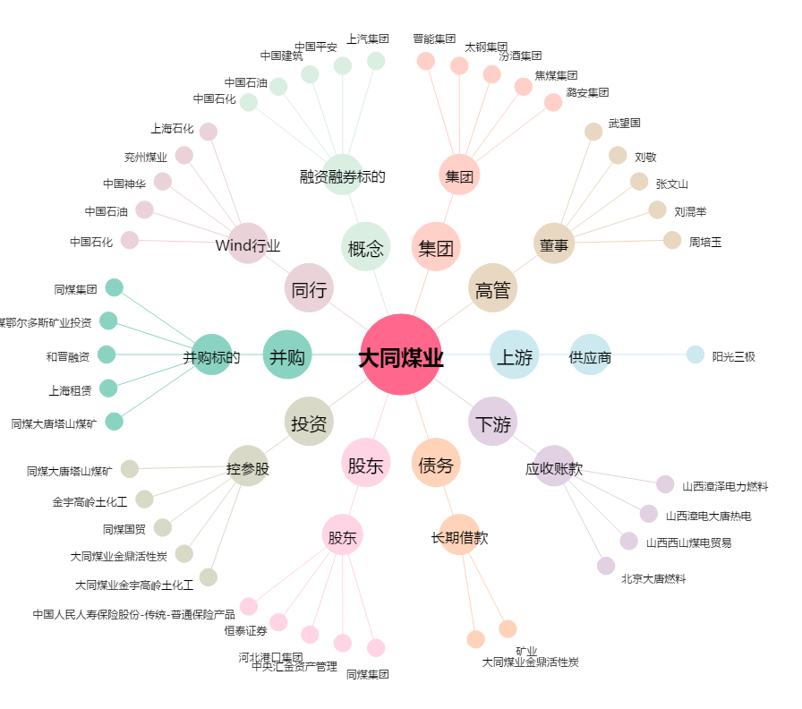
大同煤业[601001.SH] - 关系概览图

